SOP FORMU
 |  | EB3SOP1_BECKHOFF EL5101 MODÜLÜ DEĞİŞTİRME TALİMATI |  |  | İLK YAYIM TARİHİ : 16.07.2025
 |  |  |  |  | REV. TARİHİ : -
 |  |  |  |  | DOK. NO : EB3SOP1
 |  | BAKIM VE TEKNİK OPERASYONLAR |  | SOP | REV.: 0 SAY : 1/1
KAPSAM : Beckhoff EL5101 modülü değiştirme talimatını içerir.
DİKKAT! SOP Formunda belirtilen adımların veya ekipmanların dışında çalışma yapmayınız. Farklı bir uygulama ile karşılaştığınızda kesinlikle müdahale etmeyiniz ve mutlaka ilk amirinize bilgi veriniz.
NO | İŞ ADIMI (Prosesin başından sonuna adım adım süreçler anlatılır. Siyah renk ile net ifadeler yazılır.) |  | DİKKAT EDİLECEK HUSUSLAR (Proses adımlarının her birinde Kalite, İş Güvenliği ve Çevre için dikkat edilmesi gereken çok önemli noktalara değinilir. Kaliteye veya Fireye etki edecek konular kırmızı renk, İSGÇ konular mavi renk ile yazılır.) | KULLANILAN EKİPMAN | FOTOĞRAFLAR
1 | Beckhoff terminali fotoğraftaki şekilde sıralanmıştır arızalı ünitenin terminali değiştirileceği zaman fotoğraf dikkate alınmalıdır. |  | Kablo etiketleri yanlış olabilir önemli olan modülün sırasıdır. Etiketlerin yanlış olma ihtimali de mutlaka göz önünde bulundurulmalıdır. Hatalı olduğu tespit edilen etiket olduğunda mutlaka yöneticiye bilgi verilip düzeltilmelidir. |  | 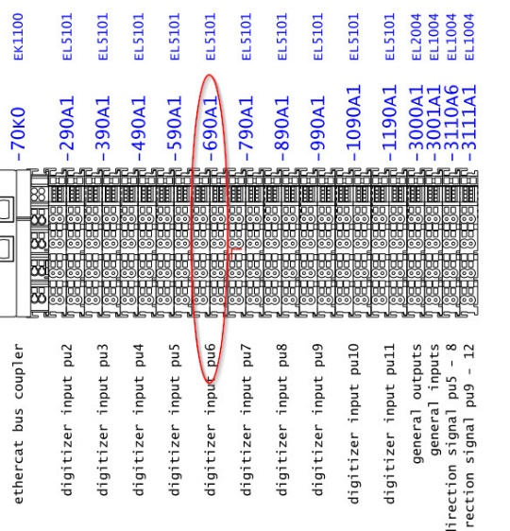
2 | Öncelikle en baştaki EtherCAT modülü çıkarılmalıdır. |  | Diğer modüllerin sökülebilmesi için gereklidir. | 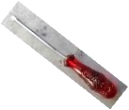 | 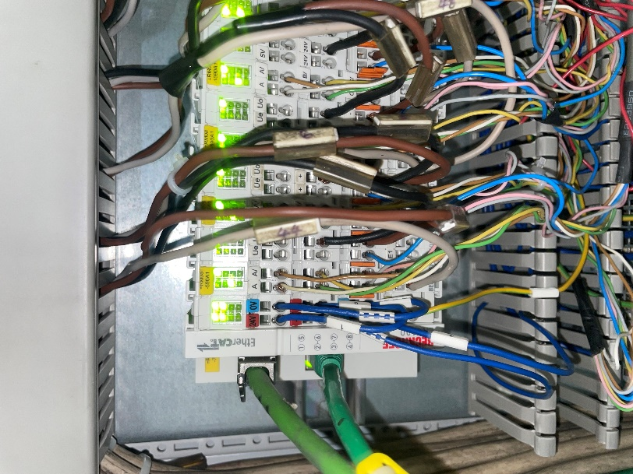
3 | Modüllerin her birisi 2 parça halindedir. Panodan sökülürken beraber sökülmelidir.(Bakım kolaylığı açısından 2 katmandan oluşur Elektronik devre kartı ve haberleşme kısmı olarak.)
4 | Fotoğrafta sarı ile işaretlenmiş modül üzerindeki turuncu pimler çekilerek pano kanalından çıkarılmalıdır. |  | Pimi çekerken çok zorlamayınız. | 
5 | Fotoğrafta belirtilen sıraya göre geri takılmalıdır. |  | Modüllerin tam olarak kanala oturduğundan ve modüllerin birbirine geçtiğinden emin olunuz.
6 | Pano ile işiniz bittikten sonra pano içerisinde bırakılan veya düşmüş kablo, klips gibi parçaların temizleyin ve kapatınız.
7
GEREKLİ EL ALETLERİ |  |  | GEREKLİ YARDIMCI EKİPMANLAR |  | GEREKLİ KİŞİSEL KORUYUCU DONANIMLAR
(EK SAYFALARDAKİ BÖLÜME AİT NUMARALAR YAZILMALIDIR) |  |  | (EK SAYFALARDAKİ BÖLÜME AİT NUMARALAR YAZILMALIDIR) |  | (EK SAYFALARDAKİ BÖLÜME AİT NUMARALAR YAZILMALIDIR)
HAZIRLAYAN |  |  | KONTROL EDEN |  | ONAYLAYAN
Mehmet Akif UZUN (BÖLÜM MÜHENDİSİ / ŞEFİ) |  |  | (İSGÇ) | (KALİTE GÜVENCE) | (BÖLÜM MÜDÜRÜ) / (KG VE LABORATUVARLAR MÜDÜRÜ)

